RC梁彎矩塑鉸查表
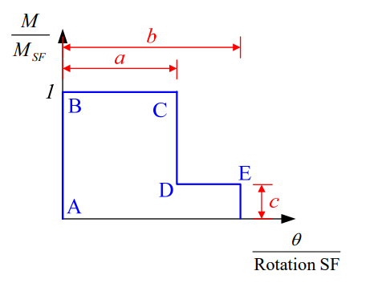
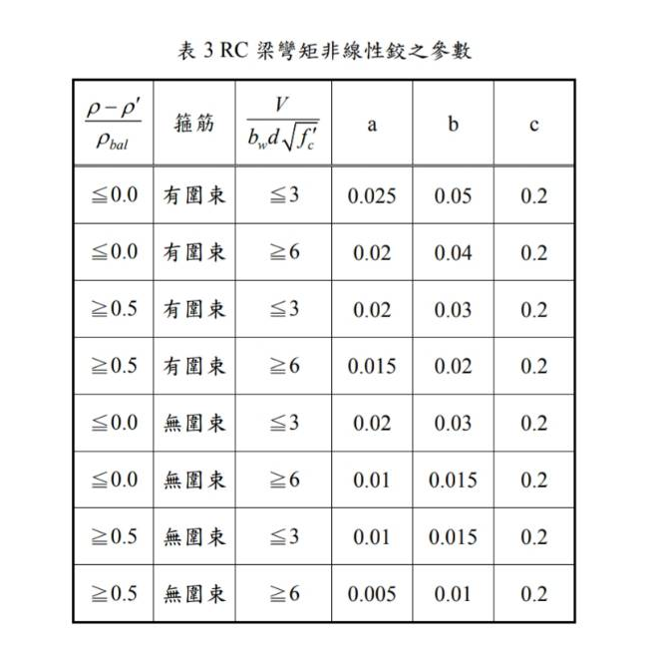
(ρ-ρ)/ρsb | 箍筋 | V/(bd√fc) | a | b | c
<=0 | 有圍束 | <=3 | 0.025 | 0.05 | 0.2
<=0 | 有圍束 | >=6 | 0.02 | 0.04 | 0.2
>=0.5 | 有圍束 | <=3 | 0.02 | 0.03 | 0.2
>=0.5 | 有圍束 | >=6 | 0.015 | 0.02 | 0.2
<=0 | 無圍束 | <=3 | 0.02 | 0.03 | 0.2
<=0 | 無圍束 | >=6 | 0.01 | 0.015 | 0.2
>=0.5 | 無圍束 | <=3 | 0.01 | 0.015 | 0.2
>=0.5 | 無圍束 | >=6 | 0.005 | 0.01 | 0.2

